Foglio1
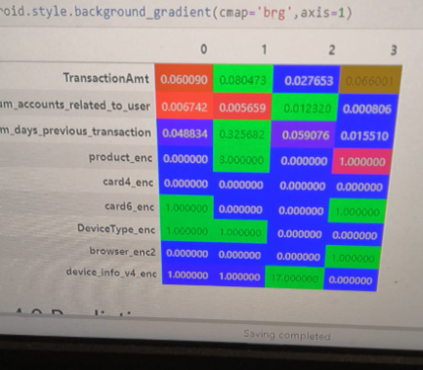
 | 0 | 1 | 2 | 3
Ammontare transazione | MEDIO | ALTO | BASSO | ALTINO
Numero account collegati | MEDI | MEDI | TANTI | POCHI
Numero di giorni dalla precedente transazione | MEDI | TANTI | MEDI | POCHI
Prodotto acquistato | C | R | C | H
Emittente carta | VISA | VISA | VISA | VISA
Tipologia carta | CREDIT | DEBIT | DEBIT | CREDIT
Tipo di device | DESKTOP | DESKTOP | MOBILE | MOBILE
Tipo di browser | CHROME | CHROME | CHROME | SAFARI
Tipo di sistema operativo | WINDOWS | WINDOWS | OTHER | IOS

